场景路线
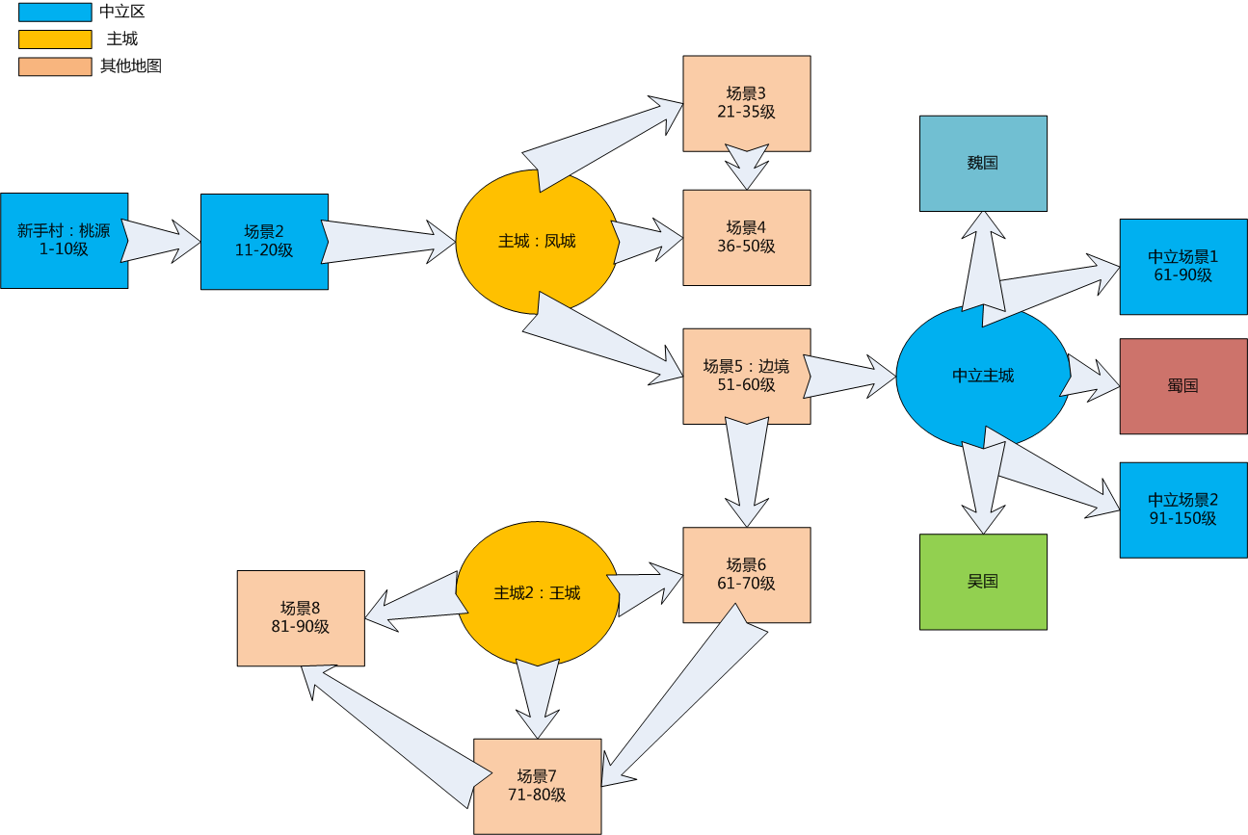
场景路线

新手村（1-10级）
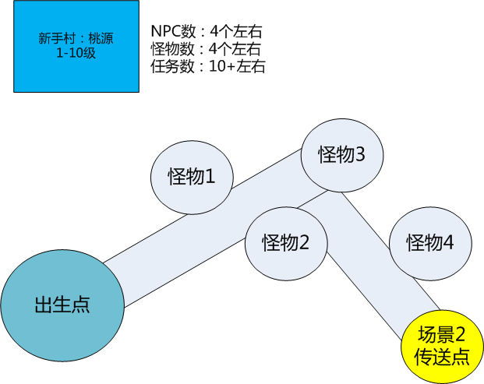
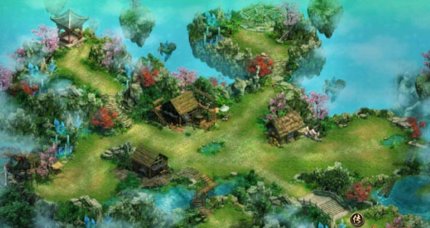
新手村1-10级
 | 场景描述 |  | 参考地图
 | 名称 | 桃源圣地
 | 大小
 | 风格 | 明亮风格的场景
 | 等级 | 1-10级
 | 说明 | 桃源场景，桃花纷飞，竹屋水榭

场景2（11-20级）
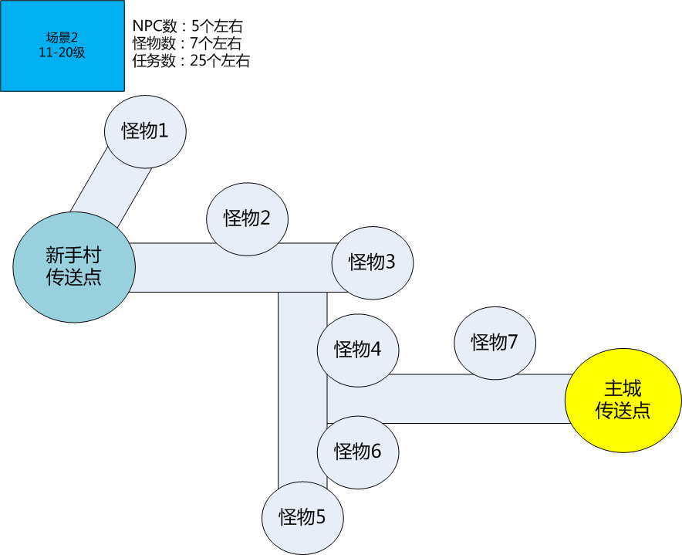
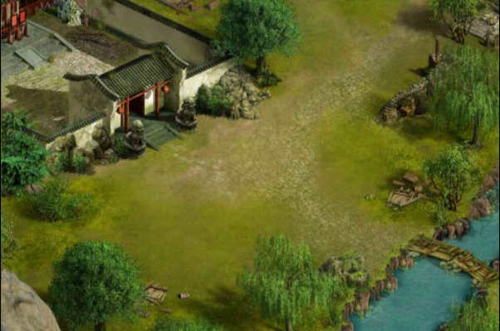
场景2：11-20级
 | 场景描述 |  | 参考地图
 | 名称 | 卧龙岗
 | 大小
 | 风格 | 明亮风格
 | 等级 | 11-20级
 | 说明 | 山野村庄，莺飞草长，小桥流水

场景3（主城）
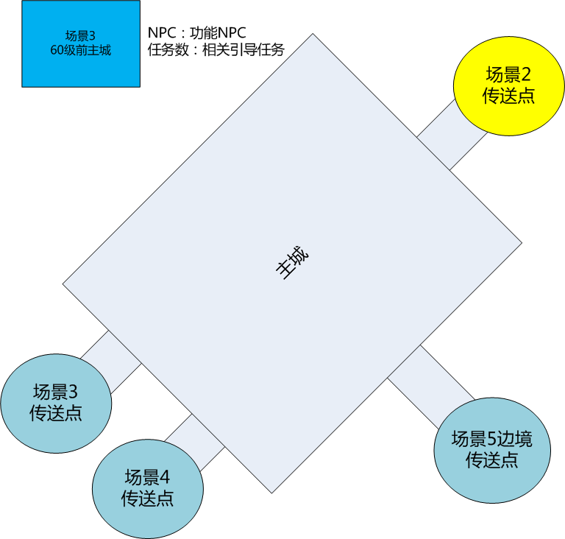
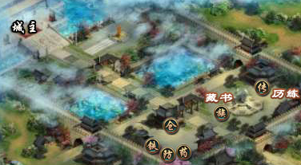
场景3：主城
 | 场景描述 |  | 参考地图
 | 名称 | 凤城
 | 大小
 | 风格 | 大气主城
 | 等级 | 60级前主城
 | 说明 | 城墙宫殿

